Региональный мониторинг обеспеч
Результаты регионального мониторинга обеспечения объективности оценочных процедур
50101 - МАОУ «Байкаловская СОШ»
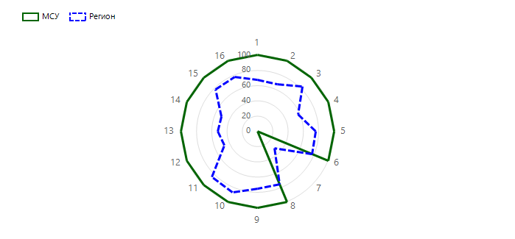

№ | Показатель | Выраженность показателя по региону, % | Выраженность показателя в МСУ, %
1 | Наличие приказов об утверждении сроков, ответственных, порядка, регламентов проведения независимых оценочных процедур (ВПР, ОГЭ, ЕГЭ и олимпиад школьников) | 67.64 | 100
2 | Наличие приказа (или иного документа) об обеспечении объективности процедур оценки качества образования и олимпиад школьников, предусматривающего предварительное коллегиальное обсуждение подходов к оцениванию | 66.88 | 100
3 | Наличие принятых прозрачных критериев внутришкольного и итогового оценивания в образовательной организации | 83.65 | 100
4 | Наличие системы подготовки общественных наблюдателей за процедурами оценки качества образования и олимпиад школьников | 57.81 | 100
5 | Наличие графика выходов общественных наблюдателей на наблюдение за проведением процедуры оценки качества образования и олимпиад школьников с указанием сроков, образовательных организаций | 76.25 | 100
6 | Обеспечение видеонаблюдения за проведением процедуры оценки качества образования и олимпиад школьников и проверки работ участников | 77.71 | 100
7 | Отсутствие ситуации конфликта интересов в отношении учителей и общественных наблюдателей из числа родителей | 31.46 | 0
8 | Наличие информационной (аналитической) справки о результатах обеспечения в образовательных организациях объективности проведения процедур оценки качества образования и олимпиад школьников | 74.79 | 100
9 | Проверка всероссийских проверочных работ и олимпиад школьников осуществляется комиссией образовательной организации, состоящей из педагогов, не работающих в классе, работы которого проверяются | 75.21 | 100
10 | Наличие информационной (аналитической) справки о результатах процедур оценки качества образования и олимпиад школьников | 86.77 | 100
11 | Наличие плана мероприятий по повышению объективности оценки качества образования и олимпиад школьников в образовательной организации | 84.17 | 100
12 | Наличие самостоятельно разработанных процедур общественной экспертизы качества образования в образовательной организации | 46.77 | 100
13 | Систематическая трансляция эффективного административного и педагогического опыта на другие образовательные организации | 52.4 | 100
14 | Наличие повышения объективности оценивания результатов независимых процедур оценки качества образования и олимпиад школьников (глубина 3 года) | 51.46 | 100
15 | Реализация программ помощи учителям, имеющим профессиональные проблемы и дефициты в части оценивания результатов обучающихся и олимпиад школьников (повышение квалификации, внутришкольное обучение и самообразование, другое) | 77.4 | 100
16 | Проведение учителями и методическими объединениями аналитической и экспертной работы с результатами процедур оценки качества образования и олимпиад школьников | 77.19 | 100
50102 - МКОУ Баженовская СОШ
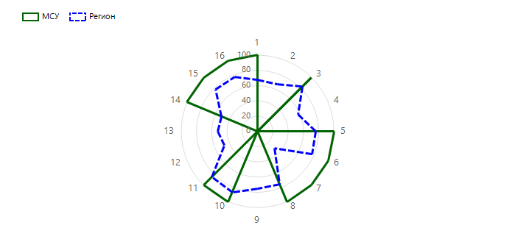

№ | Показатель | Выраженность показателя по региону, % | Выраженность показателя в МСУ, %
1 | Наличие приказов об утверждении сроков, ответственных, порядка, регламентов проведения независимых оценочных процедур (ВПР, ОГЭ, ЕГЭ и олимпиад школьников) | 67.64 | 100
2 | Наличие приказа (или иного документа) об обеспечении объективности процедур оценки качества образования и олимпиад школьников, предусматривающего предварительное коллегиальное обсуждение подходов к оцениванию | 66.88 | 0
3 | Наличие принятых прозрачных критериев внутришкольного и итогового оценивания в образовательной организации | 83.65 | 100
4 | Наличие системы подготовки общественных наблюдателей за процедурами оценки качества образования и олимпиад школьников | 57.81 | 0
5 | Наличие графика выходов общественных наблюдателей на наблюдение за проведением процедуры оценки качества образования и олимпиад школьников с указанием сроков, образовательных организаций | 76.25 | 100
6 | Обеспечение видеонаблюдения за проведением процедуры оценки качества образования и олимпиад школьников и проверки работ участников | 77.71 | 100
7 | Отсутствие ситуации конфликта интересов в отношении учителей и общественных наблюдателей из числа родителей | 31.46 | 100
8 | Наличие информационной (аналитической) справки о результатах обеспечения в образовательных организациях объективности проведения процедур оценки качества образования и олимпиад школьников | 74.79 | 100
9 | Проверка всероссийских проверочных работ и олимпиад школьников осуществляется комиссией образовательной организации, состоящей из педагогов, не работающих в классе, работы которого проверяются | 75.21 | 0
10 | Наличие информационной (аналитической) справки о результатах процедур оценки качества образования и олимпиад школьников | 86.77 | 100
11 | Наличие плана мероприятий по повышению объективности оценки качества образования и олимпиад школьников в образовательной организации | 84.17 | 100
12 | Наличие самостоятельно разработанных процедур общественной экспертизы качества образования в образовательной организации | 46.77 | 0
13 | Систематическая трансляция эффективного административного и педагогического опыта на другие образовательные организации | 52.4 | 0
14 | Наличие повышения объективности оценивания результатов независимых процедур оценки качества образования и олимпиад школьников (глубина 3 года) | 51.46 | 100
15 | Реализация программ помощи учителям, имеющим профессиональные проблемы и дефициты в части оценивания результатов обучающихся и олимпиад школьников (повышение квалификации, внутришкольное обучение и самообразование, другое) | 77.4 | 100
16 | Проведение учителями и методическими объединениями аналитической и экспертной работы с результатами процедур оценки качества образования и олимпиад школьников | 77.19 | 100
50103 - МКОУ Городищенская СОШ

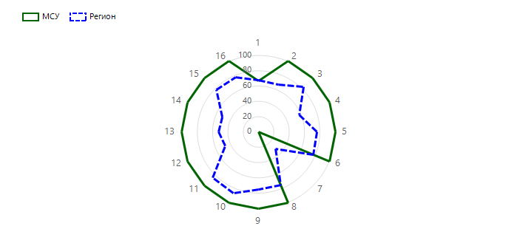
№ | Показатель | Выраженность показателя по региону, % | Выраженность показателя в МСУ, %
1 | Наличие приказов об утверждении сроков, ответственных, порядка, регламентов проведения независимых оценочных процедур (ВПР, ОГЭ, ЕГЭ и олимпиад школьников) | 67.64 | 66.66
2 | Наличие приказа (или иного документа) об обеспечении объективности процедур оценки качества образования и олимпиад школьников, предусматривающего предварительное коллегиальное обсуждение подходов к оцениванию | 66.88 | 100
3 | Наличие принятых прозрачных критериев внутришкольного и итогового оценивания в образовательной организации | 83.65 | 100
4 | Наличие системы подготовки общественных наблюдателей за процедурами оценки качества образования и олимпиад школьников | 57.81 | 100
5 | Наличие графика выходов общественных наблюдателей на наблюдение за проведением процедуры оценки качества образования и олимпиад школьников с указанием сроков, образовательных организаций | 76.25 | 100
6 | Обеспечение видеонаблюдения за проведением процедуры оценки качества образования и олимпиад школьников и проверки работ участников | 77.71 | 100
7 | Отсутствие ситуации конфликта интересов в отношении учителей и общественных наблюдателей из числа родителей | 31.46 | 0
8 | Наличие информационной (аналитической) справки о результатах обеспечения в образовательных организациях объективности проведения процедур оценки качества образования и олимпиад школьников | 74.79 | 100
9 | Проверка всероссийских проверочных работ и олимпиад школьников осуществляется комиссией образовательной организации, состоящей из педагогов, не работающих в классе, работы которого проверяются | 75.21 | 100
10 | Наличие информационной (аналитической) справки о результатах процедур оценки качества образования и олимпиад школьников | 86.77 | 100
11 | Наличие плана мероприятий по повышению объективности оценки качества образования и олимпиад школьников в образовательной организации | 84.17 | 100
12 | Наличие самостоятельно разработанных процедур общественной экспертизы качества образования в образовательной организации | 46.77 | 100
13 | Систематическая трансляция эффективного административного и педагогического опыта на другие образовательные организации | 52.4 | 100
14 | Наличие повышения объективности оценивания результатов независимых процедур оценки качества образования и олимпиад школьников (глубина 3 года) | 51.46 | 100
15 | Реализация программ помощи учителям, имеющим профессиональные проблемы и дефициты в части оценивания результатов обучающихся и олимпиад школьников (повышение квалификации, внутришкольное обучение и самообразование, другое) | 77.4 | 100
16 | Проведение учителями и методическими объединениями аналитической и экспертной работы с результатами процедур оценки качества образования и олимпиад школьников | 77.19 | 100
50104 - МАОУ Еланская СОШ
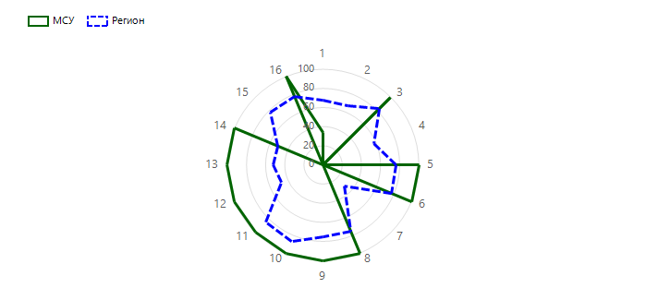

№ | Показатель | Выраженность показателя по региону, % | Выраженность показателя в МСУ, %
1 | Наличие приказов об утверждении сроков, ответственных, порядка, регламентов проведения независимых оценочных процедур (ВПР, ОГЭ, ЕГЭ и олимпиад школьников) | 67.64 | 33.33
2 | Наличие приказа (или иного документа) об обеспечении объективности процедур оценки качества образования и олимпиад школьников, предусматривающего предварительное коллегиальное обсуждение подходов к оцениванию | 66.88 | 0
3 | Наличие принятых прозрачных критериев внутришкольного и итогового оценивания в образовательной организации | 83.65 | 100
4 | Наличие системы подготовки общественных наблюдателей за процедурами оценки качества образования и олимпиад школьников | 57.81 | 0
5 | Наличие графика выходов общественных наблюдателей на наблюдение за проведением процедуры оценки качества образования и олимпиад школьников с указанием сроков, образовательных организаций | 76.25 | 100
6 | Обеспечение видеонаблюдения за проведением процедуры оценки качества образования и олимпиад школьников и проверки работ участников | 77.71 | 100
7 | Отсутствие ситуации конфликта интересов в отношении учителей и общественных наблюдателей из числа родителей | 31.46 | 0
8 | Наличие информационной (аналитической) справки о результатах обеспечения в образовательных организациях объективности проведения процедур оценки качества образования и олимпиад школьников | 74.79 | 100
9 | Проверка всероссийских проверочных работ и олимпиад школьников осуществляется комиссией образовательной организации, состоящей из педагогов, не работающих в классе, работы которого проверяются | 75.21 | 100
10 | Наличие информационной (аналитической) справки о результатах процедур оценки качества образования и олимпиад школьников | 86.77 | 100
11 | Наличие плана мероприятий по повышению объективности оценки качества образования и олимпиад школьников в образовательной организации | 84.17 | 100
12 | Наличие самостоятельно разработанных процедур общественной экспертизы качества образования в образовательной организации | 46.77 | 100
13 | Систематическая трансляция эффективного административного и педагогического опыта на другие образовательные организации | 52.4 | 100
14 | Наличие повышения объективности оценивания результатов независимых процедур оценки качества образования и олимпиад школьников (глубина 3 года) | 51.46 | 100
15 | Реализация программ помощи учителям, имеющим профессиональные проблемы и дефициты в части оценивания результатов обучающихся и олимпиад школьников (повышение квалификации, внутришкольное обучение и самообразование, другое) | 77.4 | 0
16 | Проведение учителями и методическими объединениями аналитической и экспертной работы с результатами процедур оценки качества образования и олимпиад школьников | 77.19 | 100
50105 - МКОУ Краснополянская СОШ
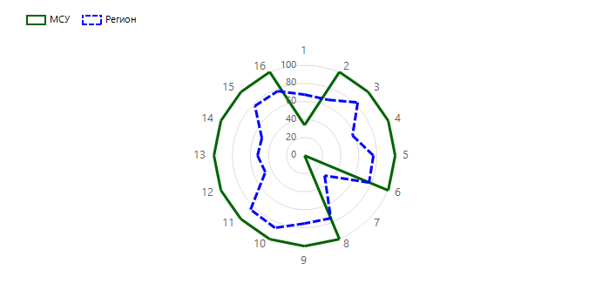

№ | Показатель | Выраженность показателя по региону, % | Выраженность показателя в МСУ, %
1 | Наличие приказов об утверждении сроков, ответственных, порядка, регламентов проведения независимых оценочных процедур (ВПР, ОГЭ, ЕГЭ и олимпиад школьников) | 67.64 | 33.33
2 | Наличие приказа (или иного документа) об обеспечении объективности процедур оценки качества образования и олимпиад школьников, предусматривающего предварительное коллегиальное обсуждение подходов к оцениванию | 66.88 | 100
3 | Наличие принятых прозрачных критериев внутришкольного и итогового оценивания в образовательной организации | 83.65 | 100
4 | Наличие системы подготовки общественных наблюдателей за процедурами оценки качества образования и олимпиад школьников | 57.81 | 100
5 | Наличие графика выходов общественных наблюдателей на наблюдение за проведением процедуры оценки качества образования и олимпиад школьников с указанием сроков, образовательных организаций | 76.25 | 100
6 | Обеспечение видеонаблюдения за проведением процедуры оценки качества образования и олимпиад школьников и проверки работ участников | 77.71 | 100
7 | Отсутствие ситуации конфликта интересов в отношении учителей и общественных наблюдателей из числа родителей | 31.46 | 0
8 | Наличие информационной (аналитической) справки о результатах обеспечения в образовательных организациях объективности проведения процедур оценки качества образования и олимпиад школьников | 74.79 | 100
9 | Проверка всероссийских проверочных работ и олимпиад школьников осуществляется комиссией образовательной организации, состоящей из педагогов, не работающих в классе, работы которого проверяются | 75.21 | 100
10 | Наличие информационной (аналитической) справки о результатах процедур оценки качества образования и олимпиад школьников | 86.77 | 100
11 | Наличие плана мероприятий по повышению объективности оценки качества образования и олимпиад школьников в образовательной организации | 84.17 | 100
12 | Наличие самостоятельно разработанных процедур общественной экспертизы качества образования в образовательной организации | 46.77 | 100
13 | Систематическая трансляция эффективного административного и педагогического опыта на другие образовательные организации | 52.4 | 100
14 | Наличие повышения объективности оценивания результатов независимых процедур оценки качества образования и олимпиад школьников (глубина 3 года) | 51.46 | 100
15 | Реализация программ помощи учителям, имеющим профессиональные проблемы и дефициты в части оценивания результатов обучающихся и олимпиад школьников (повышение квалификации, внутришкольное обучение и самообразование, другое) | 77.4 | 100
16 | Проведение учителями и методическими объединениями аналитической и экспертной работы с результатами процедур оценки качества образования и олимпиад школьников | 77.19 | 100
50106 - МКОУ Ляпуновская СОШ

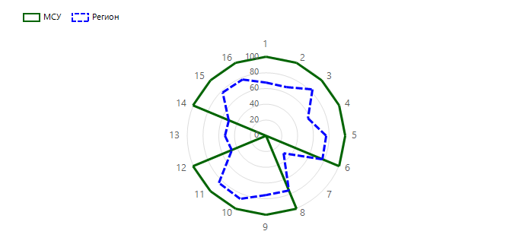
№ | Показатель | Выраженность показателя по региону, % | Выраженность показателя в МСУ, %
1 | Наличие приказов об утверждении сроков, ответственных, порядка, регламентов проведения независимых оценочных процедур (ВПР, ОГЭ, ЕГЭ и олимпиад школьников) | 67.64 | 100
2 | Наличие приказа (или иного документа) об обеспечении объективности процедур оценки качества образования и олимпиад школьников, предусматривающего предварительное коллегиальное обсуждение подходов к оцениванию | 66.88 | 100
3 | Наличие принятых прозрачных критериев внутришкольного и итогового оценивания в образовательной организации | 83.65 | 100
4 | Наличие системы подготовки общественных наблюдателей за процедурами оценки качества образования и олимпиад школьников | 57.81 | 100
5 | Наличие графика выходов общественных наблюдателей на наблюдение за проведением процедуры оценки качества образования и олимпиад школьников с указанием сроков, образовательных организаций | 76.25 | 100
6 | Обеспечение видеонаблюдения за проведением процедуры оценки качества образования и олимпиад школьников и проверки работ участников | 77.71 | 100
7 | Отсутствие ситуации конфликта интересов в отношении учителей и общественных наблюдателей из числа родителей | 31.46 | 0
8 | Наличие информационной (аналитической) справки о результатах обеспечения в образовательных организациях объективности проведения процедур оценки качества образования и олимпиад школьников | 74.79 | 100
9 | Проверка всероссийских проверочных работ и олимпиад школьников осуществляется комиссией образовательной организации, состоящей из педагогов, не работающих в классе, работы которого проверяются | 75.21 | 100
10 | Наличие информационной (аналитической) справки о результатах процедур оценки качества образования и олимпиад школьников | 86.77 | 100
11 | Наличие плана мероприятий по повышению объективности оценки качества образования и олимпиад школьников в образовательной организации | 84.17 | 100
12 | Наличие самостоятельно разработанных процедур общественной экспертизы качества образования в образовательной организации | 46.77 | 100
13 | Систематическая трансляция эффективного административного и педагогического опыта на другие образовательные организации | 52.4 | 0
14 | Наличие повышения объективности оценивания результатов независимых процедур оценки качества образования и олимпиад школьников (глубина 3 года) | 51.46 | 100
15 | Реализация программ помощи учителям, имеющим профессиональные проблемы и дефициты в части оценивания результатов обучающихся и олимпиад школьников (повышение квалификации, внутришкольное обучение и самообразование, другое) | 77.4 | 100
16 | Проведение учителями и методическими объединениями аналитической и экспертной работы с результатами процедур оценки качества образования и олимпиад школьников | 77.19 | 100
50107 - МКОУ Чурманская ООШ
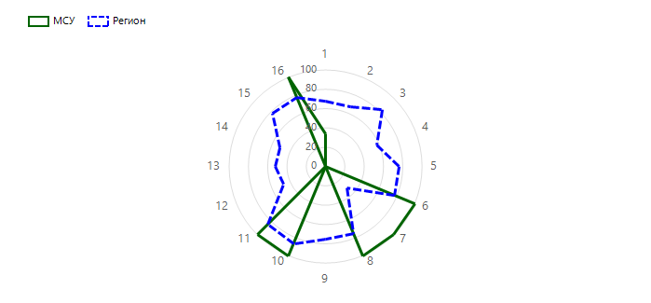

№ | Показатель | Выраженность показателя по региону, % | Выраженность показателя в МСУ, %
1 | Наличие приказов об утверждении сроков, ответственных, порядка, регламентов проведения независимых оценочных процедур (ВПР, ОГЭ, ЕГЭ и олимпиад школьников) | 67.64 | 33.33
2 | Наличие приказа (или иного документа) об обеспечении объективности процедур оценки качества образования и олимпиад школьников, предусматривающего предварительное коллегиальное обсуждение подходов к оцениванию | 66.88 | 0
3 | Наличие принятых прозрачных критериев внутришкольного и итогового оценивания в образовательной организации | 83.65 | 0
4 | Наличие системы подготовки общественных наблюдателей за процедурами оценки качества образования и олимпиад школьников | 57.81 | 0
5 | Наличие графика выходов общественных наблюдателей на наблюдение за проведением процедуры оценки качества образования и олимпиад школьников с указанием сроков, образовательных организаций | 76.25 | 0
6 | Обеспечение видеонаблюдения за проведением процедуры оценки качества образования и олимпиад школьников и проверки работ участников | 77.71 | 100
7 | Отсутствие ситуации конфликта интересов в отношении учителей и общественных наблюдателей из числа родителей | 31.46 | 100
8 | Наличие информационной (аналитической) справки о результатах обеспечения в образовательных организациях объективности проведения процедур оценки качества образования и олимпиад школьников | 74.79 | 100
9 | Проверка всероссийских проверочных работ и олимпиад школьников осуществляется комиссией образовательной организации, состоящей из педагогов, не работающих в классе, работы которого проверяются | 75.21 | 0
10 | Наличие информационной (аналитической) справки о результатах процедур оценки качества образования и олимпиад школьников | 86.77 | 100
11 | Наличие плана мероприятий по повышению объективности оценки качества образования и олимпиад школьников в образовательной организации | 84.17 | 100
12 | Наличие самостоятельно разработанных процедур общественной экспертизы качества образования в образовательной организации | 46.77 | 0
13 | Систематическая трансляция эффективного административного и педагогического опыта на другие образовательные организации | 52.4 | 0
14 | Наличие повышения объективности оценивания результатов независимых процедур оценки качества образования и олимпиад школьников (глубина 3 года) | 51.46 | 0
15 | Реализация программ помощи учителям, имеющим профессиональные проблемы и дефициты в части оценивания результатов обучающихся и олимпиад школьников (повышение квалификации, внутришкольное обучение и самообразование, другое) | 77.4 | 0
16 | Проведение учителями и методическими объединениями аналитической и экспертной работы с результатами процедур оценки качества образования и олимпиад школьников | 77.19 | 100
50108 - МКОУ Шадринская СОШ
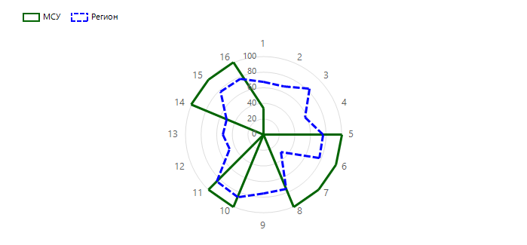

№ | Показатель | Выраженность показателя по региону, % | Выраженность показателя в МСУ, %
1 | Наличие приказов об утверждении сроков, ответственных, порядка, регламентов проведения независимых оценочных процедур (ВПР, ОГЭ, ЕГЭ и олимпиад школьников) | 67.64 | 33.33
2 | Наличие приказа (или иного документа) об обеспечении объективности процедур оценки качества образования и олимпиад школьников, предусматривающего предварительное коллегиальное обсуждение подходов к оцениванию | 66.88 | 0
3 | Наличие принятых прозрачных критериев внутришкольного и итогового оценивания в образовательной организации | 83.65 | 0
4 | Наличие системы подготовки общественных наблюдателей за процедурами оценки качества образования и олимпиад школьников | 57.81 | 0
5 | Наличие графика выходов общественных наблюдателей на наблюдение за проведением процедуры оценки качества образования и олимпиад школьников с указанием сроков, образовательных организаций | 76.25 | 100
6 | Обеспечение видеонаблюдения за проведением процедуры оценки качества образования и олимпиад школьников и проверки работ участников | 77.71 | 100
7 | Отсутствие ситуации конфликта интересов в отношении учителей и общественных наблюдателей из числа родителей | 31.46 | 100
8 | Наличие информационной (аналитической) справки о результатах обеспечения в образовательных организациях объективности проведения процедур оценки качества образования и олимпиад школьников | 74.79 | 100
9 | Проверка всероссийских проверочных работ и олимпиад школьников осуществляется комиссией образовательной организации, состоящей из педагогов, не работающих в классе, работы которого проверяются | 75.21 | 0
10 | Наличие информационной (аналитической) справки о результатах процедур оценки качества образования и олимпиад школьников | 86.77 | 100
11 | Наличие плана мероприятий по повышению объективности оценки качества образования и олимпиад школьников в образовательной организации | 84.17 | 100
12 | Наличие самостоятельно разработанных процедур общественной экспертизы качества образования в образовательной организации | 46.77 | 0
13 | Систематическая трансляция эффективного административного и педагогического опыта на другие образовательные организации | 52.4 | 0
14 | Наличие повышения объективности оценивания результатов независимых процедур оценки качества образования и олимпиад школьников (глубина 3 года) | 51.46 | 100
15 | Реализация программ помощи учителям, имеющим профессиональные проблемы и дефициты в части оценивания результатов обучающихся и олимпиад школьников (повышение квалификации, внутришкольное обучение и самообразование, другое) | 77.4 | 100
16 | Проведение учителями и методическими объединениями аналитической и экспертной работы с результатами процедур оценки качества образования и олимпиад школьников | 77.19 | 100
50109 - МКОУ Нижне-Иленская СОШ

№ | Показатель | Выраженность показателя по региону, % | Выраженность показателя в МСУ, %
1 | Наличие приказов об утверждении сроков, ответственных, порядка, регламентов проведения независимых оценочных процедур (ВПР, ОГЭ, ЕГЭ и олимпиад школьников) | 67.64 | 33.33
2 | Наличие приказа (или иного документа) об обеспечении объективности процедур оценки качества образования и олимпиад школьников, предусматривающего предварительное коллегиальное обсуждение подходов к оцениванию | 66.88 | 100
3 | Наличие принятых прозрачных критериев внутришкольного и итогового оценивания в образовательной организации | 83.65 | 100
4 | Наличие системы подготовки общественных наблюдателей за процедурами оценки качества образования и олимпиад школьников | 57.81 | 100
5 | Наличие графика выходов общественных наблюдателей на наблюдение за проведением процедуры оценки качества образования и олимпиад школьников с указанием сроков, образовательных организаций | 76.25 | 100
6 | Обеспечение видеонаблюдения за проведением процедуры оценки качества образования и олимпиад школьников и проверки работ участников | 77.71 | 100
7 | Отсутствие ситуации конфликта интересов в отношении учителей и общественных наблюдателей из числа родителей | 31.46 | 0
8 | Наличие информационной (аналитической) справки о результатах обеспечения в образовательных организациях объективности проведения процедур оценки качества образования и олимпиад школьников | 74.79 | 100
9 | Проверка всероссийских проверочных работ и олимпиад школьников осуществляется комиссией образовательной организации, состоящей из педагогов, не работающих в классе, работы которого проверяются | 75.21 | 100
10 | Наличие информационной (аналитической) справки о результатах процедур оценки качества образования и олимпиад школьников | 86.77 | 100
11 | Наличие плана мероприятий по повышению объективности оценки качества образования и олимпиад школьников в образовательной организации | 84.17 | 100
12 | Наличие самостоятельно разработанных процедур общественной экспертизы качества образования в образовательной организации | 46.77 | 100
13 | Систематическая трансляция эффективного административного и педагогического опыта на другие образовательные организации | 52.4 | 100
14 | Наличие повышения объективности оценивания результатов независимых процедур оценки качества образования и олимпиад школьников (глубина 3 года) | 51.46 | 100
15 | Реализация программ помощи учителям, имеющим профессиональные проблемы и дефициты в части оценивания результатов обучающихся и олимпиад школьников (повышение квалификации, внутришкольное обучение и самообразование, другое) | 77.4 | 100
16 | Проведение учителями и методическими объединениями аналитической и экспертной работы с результатами процедур оценки качества образования и олимпиад школьников | 77.19 | 100
50110 - МКОУ Пелевинская ООШ
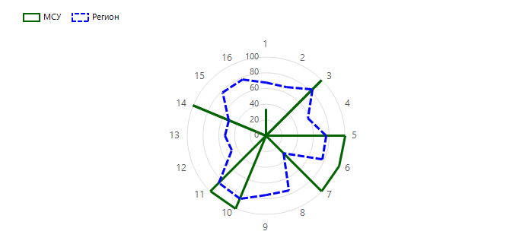

№ | Показатель | Выраженность показателя по региону, % | Выраженность показателя в МСУ, %
1 | Наличие приказов об утверждении сроков, ответственных, порядка, регламентов проведения независимых оценочных процедур (ВПР, ОГЭ, ЕГЭ и олимпиад школьников) | 67.64 | 33.33
2 | Наличие приказа (или иного документа) об обеспечении объективности процедур оценки качества образования и олимпиад школьников, предусматривающего предварительное коллегиальное обсуждение подходов к оцениванию | 66.88 | 0
3 | Наличие принятых прозрачных критериев внутришкольного и итогового оценивания в образовательной организации | 83.65 | 100
4 | Наличие системы подготовки общественных наблюдателей за процедурами оценки качества образования и олимпиад школьников | 57.81 | 0
5 | Наличие графика выходов общественных наблюдателей на наблюдение за проведением процедуры оценки качества образования и олимпиад школьников с указанием сроков, образовательных организаций | 76.25 | 100
6 | Обеспечение видеонаблюдения за проведением процедуры оценки качества образования и олимпиад школьников и проверки работ участников | 77.71 | 100
7 | Отсутствие ситуации конфликта интересов в отношении учителей и общественных наблюдателей из числа родителей | 31.46 | 100
8 | Наличие информационной (аналитической) справки о результатах обеспечения в образовательных организациях объективности проведения процедур оценки качества образования и олимпиад школьников | 74.79 | 0
9 | Проверка всероссийских проверочных работ и олимпиад школьников осуществляется комиссией образовательной организации, состоящей из педагогов, не работающих в классе, работы которого проверяются | 75.21 | 0
10 | Наличие информационной (аналитической) справки о результатах процедур оценки качества образования и олимпиад школьников | 86.77 | 100
11 | Наличие плана мероприятий по повышению объективности оценки качества образования и олимпиад школьников в образовательной организации | 84.17 | 100
12 | Наличие самостоятельно разработанных процедур общественной экспертизы качества образования в образовательной организации | 46.77 | 0
13 | Систематическая трансляция эффективного административного и педагогического опыта на другие образовательные организации | 52.4 | 0
14 | Наличие повышения объективности оценивания результатов независимых процедур оценки качества образования и олимпиад школьников (глубина 3 года) | 51.46 | 100
15 | Реализация программ помощи учителям, имеющим профессиональные проблемы и дефициты в части оценивания результатов обучающихся и олимпиад школьников (повышение квалификации, внутришкольное обучение и самообразование, другое) | 77.4 | 0
16 | Проведение учителями и методическими объединениями аналитической и экспертной работы с результатами процедур оценки качества образования и олимпиад школьников | 77.19 | 0
50113 - МКОУ Вязовская ООШ

№ | Показатель | Выраженность показателя по региону, % | Выраженность показателя в МСУ, %
1 | Наличие приказов об утверждении сроков, ответственных, порядка, регламентов проведения независимых оценочных процедур (ВПР, ОГЭ, ЕГЭ и олимпиад школьников) | 67.64 | 33.33
2 | Наличие приказа (или иного документа) об обеспечении объективности процедур оценки качества образования и олимпиад школьников, предусматривающего предварительное коллегиальное обсуждение подходов к оцениванию | 66.88 | 100
3 | Наличие принятых прозрачных критериев внутришкольного и итогового оценивания в образовательной организации | 83.65 | 100
4 | Наличие системы подготовки общественных наблюдателей за процедурами оценки качества образования и олимпиад школьников | 57.81 | 100
5 | Наличие графика выходов общественных наблюдателей на наблюдение за проведением процедуры оценки качества образования и олимпиад школьников с указанием сроков, образовательных организаций | 76.25 | 100
6 | Обеспечение видеонаблюдения за проведением процедуры оценки качества образования и олимпиад школьников и проверки работ участников | 77.71 | 100
7 | Отсутствие ситуации конфликта интересов в отношении учителей и общественных наблюдателей из числа родителей | 31.46 | 0
8 | Наличие информационной (аналитической) справки о результатах обеспечения в образовательных организациях объективности проведения процедур оценки качества образования и олимпиад школьников | 74.79 | 100
9 | Проверка всероссийских проверочных работ и олимпиад школьников осуществляется комиссией образовательной организации, состоящей из педагогов, не работающих в классе, работы которого проверяются | 75.21 | 100
10 | Наличие информационной (аналитической) справки о результатах процедур оценки качества образования и олимпиад школьников | 86.77 | 100
11 | Наличие плана мероприятий по повышению объективности оценки качества образования и олимпиад школьников в образовательной организации | 84.17 | 100
12 | Наличие самостоятельно разработанных процедур общественной экспертизы качества образования в образовательной организации | 46.77 | 100
13 | Систематическая трансляция эффективного административного и педагогического опыта на другие образовательные организации | 52.4 | 100
14 | Наличие повышения объективности оценивания результатов независимых процедур оценки качества образования и олимпиад школьников (глубина 3 года) | 51.46 | 100
15 | Реализация программ помощи учителям, имеющим профессиональные проблемы и дефициты в части оценивания результатов обучающихся и олимпиад школьников (повышение квалификации, внутришкольное обучение и самообразование, другое) | 77.4 | 100
16 | Проведение учителями и методическими объединениями аналитической и экспертной работы с результатами процедур оценки качества образования и олимпиад школьников | 77.19 | 100

